Top level concepts
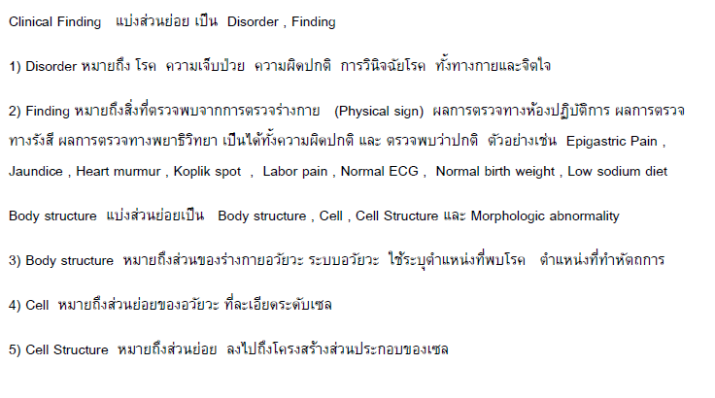
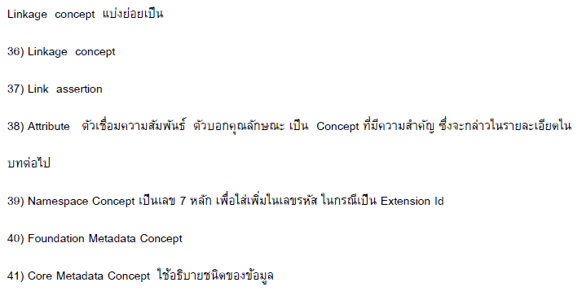
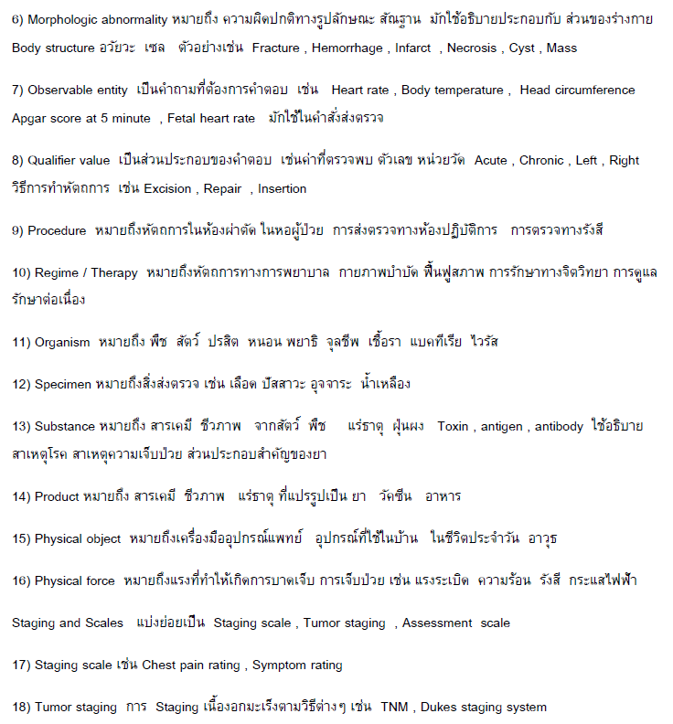
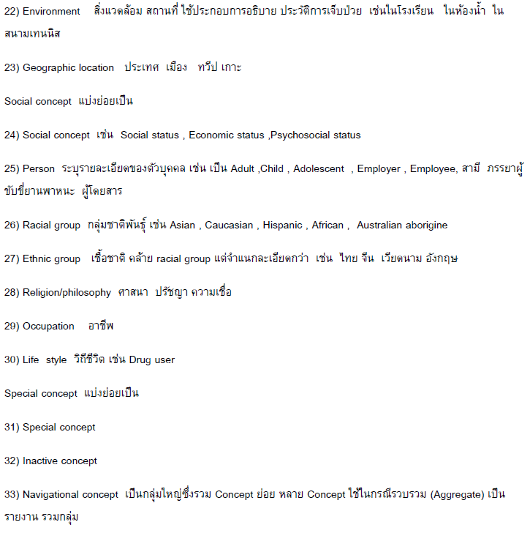
Clinical Finding | Disorder | Finding
Body Structure | Morphologic Abnormality | Body Structure | Cell | Cell Structure
Observable Entity | Observable Entity | Function
Qualifier Value | Qualifier Value | Unit of Presentation
Procedure | Procedure | Regime / Therapy
Organism | Organism
Specimen | Specimen
Substance | Substance
Pharmaceutical / Biologic Product | Pharmaceutical / Biologic Product
Physical Object | Physical Object
Physical Force | Physical Force
Staging and Scales
Event | Event
Situation with Explicit Context | Situation | Context Dependent Category
Environment or Geographical Location | Environment | Geographical Location
Social Context | Social Context | Person | Racial Group | Ethinic Group | Religion / Philosophy | Occupation | Life Style
Special Concept | Special Concept | Inactive Concept
Record Artifact
Snomed CT Model Component

Top Level Metadata
Foundation Metadata Concept
Core Metadata Concept
Namespace Concept
Linkage Concept | Attribute | Link Assertion

